利用方法
気象庁ホームページから「各種データ・資料」を選択してください。
https://www.jma.go.jp/jma/index.html
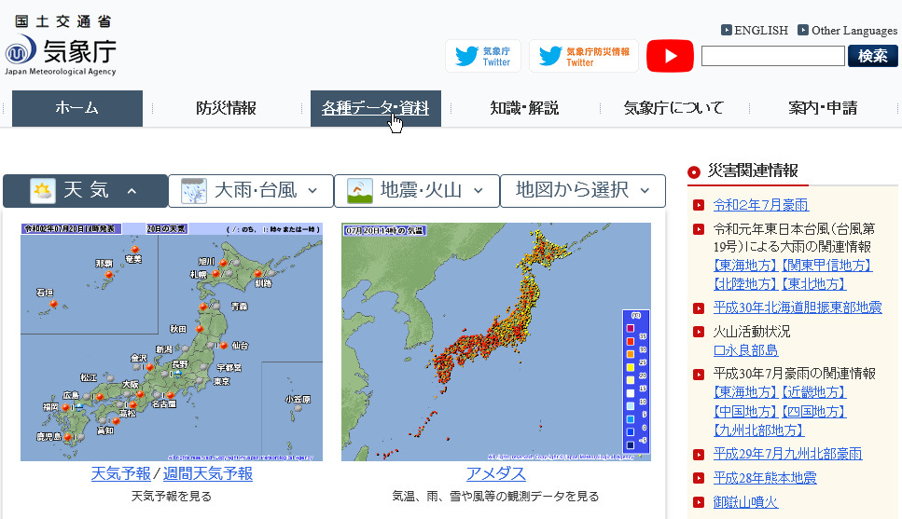

「過去の地点気象データ・ダウンロード」を選択してください。
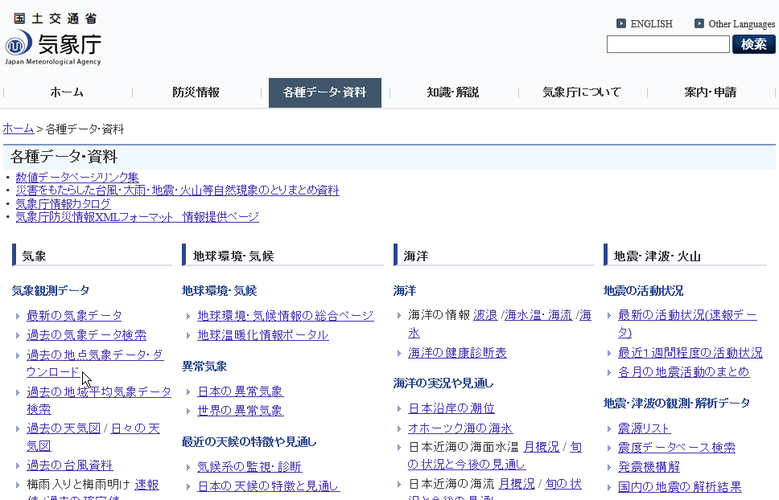

地点を選ぶから「兵庫」を選択してください。
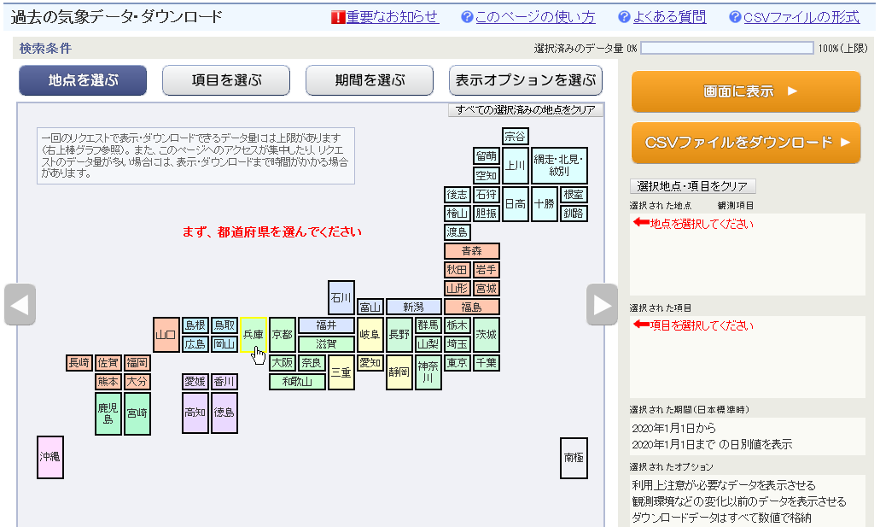

兵庫県全地点から「神戸」を選択してください。
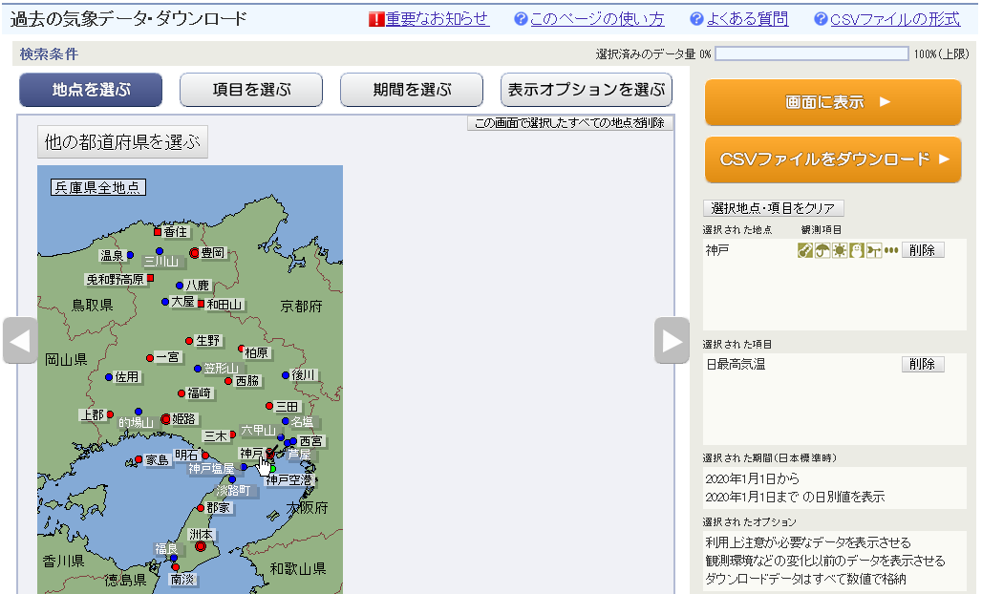

項目を選ぶから「日別値」「日最高気温」を選択（日最高気温以外は選択しないように）してください。
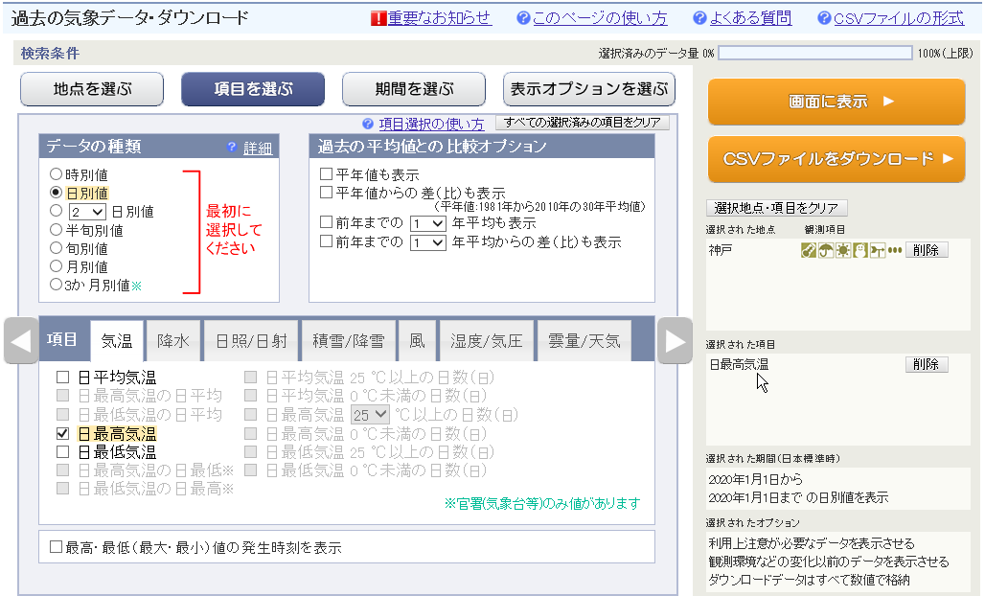

期間を選ぶから必要な期間を選択してください。
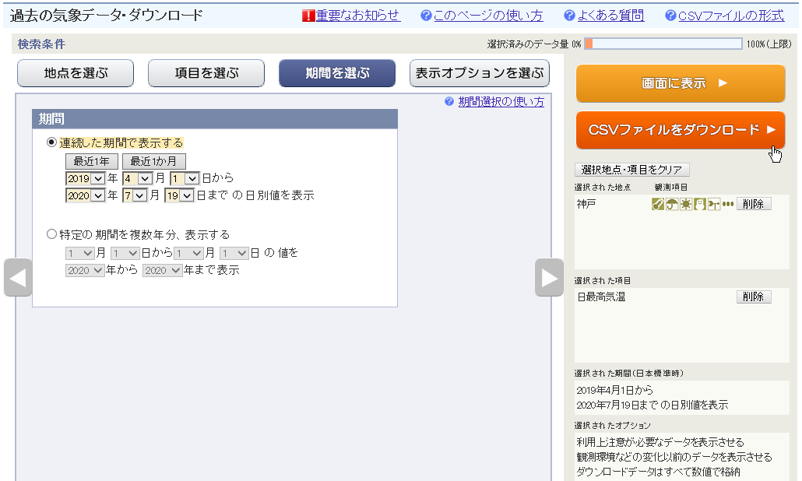

CSVファイルをダウンロードして、「ファイルを開く」を選択してください。
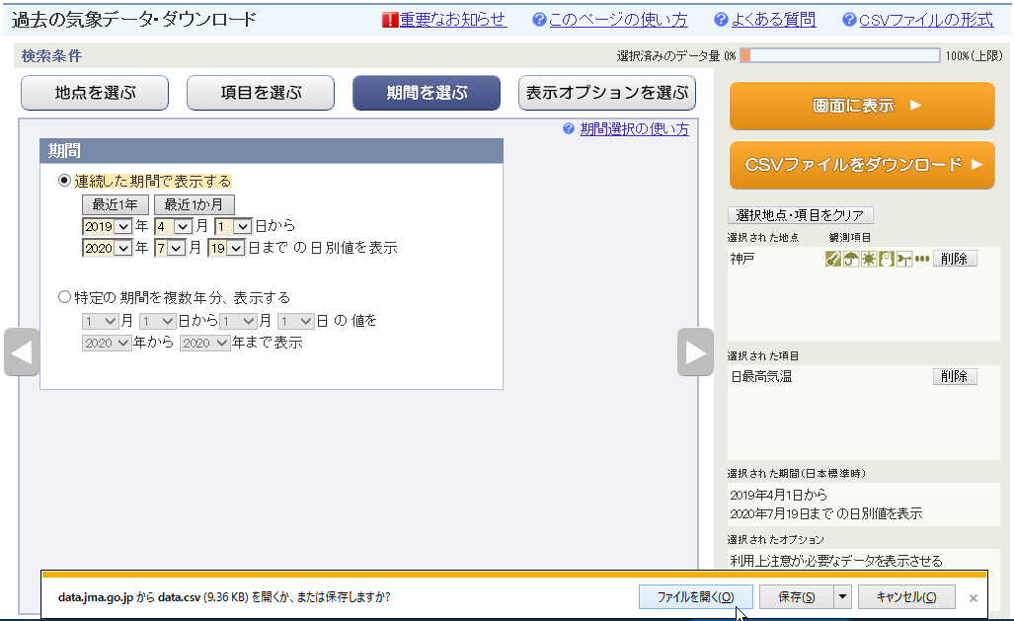

CSVファイルのdataシート全体を選択し、コピーしてください。
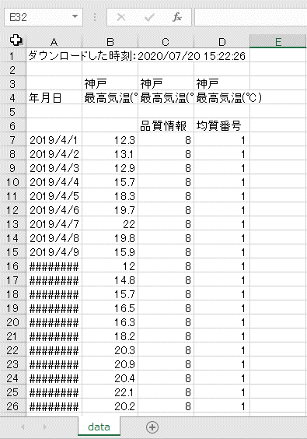

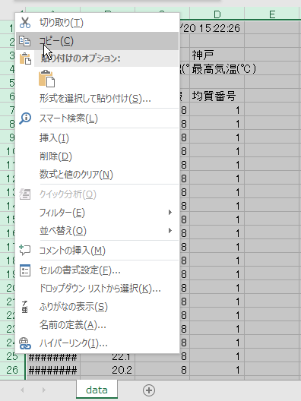

真夏日算定表のdataシートに値を貼り付けてください。
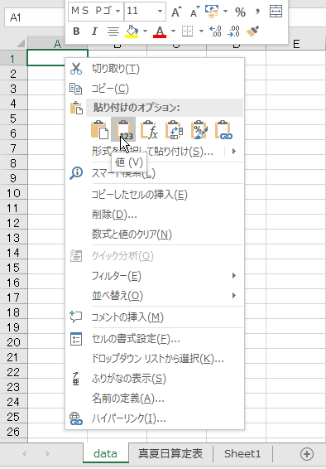

真夏日算定表シートに、真夏日気温（「30」または「28」）、
工期等（和暦「ｒ1.5.15」、または西暦「2019/5/15」）を入力してください。
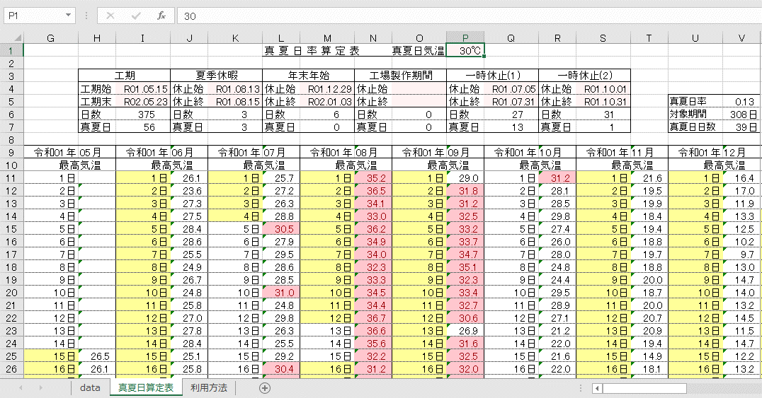

日付や最高気温が右記に該当する場合、セルが着色表示されます。 | 対象期間 | 真夏日
 | 1900-01-10 | 33.4

